상품제안서
(정품) 라미 아이온수성펜 | 상품코드: F26503

 |  |  |  |  |  |  | 02-412-0044 | www.easy1.co.kr
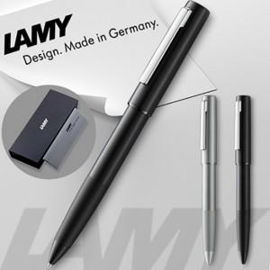

【상세/제작정보】 | 기본수량 미만 인쇄비 추가. 선물포장및 쇼핑백 별도문의.

【인쇄/포장옵션】 | 레이저 / 포장지포장

【공급단가】 | 수량 | 30~ | 60~ | 100~ | 300~ | 500~
*VAT별도 | 단가 | 72,120원 | 70,970원 | 69,240원 | 67,500원 | 66,350원

【상품 URL】 | https://dev.easy1.co.kr:443/src/goods_detail.php?gdno=26503

